trošk. konz.-rest. radovi
Privitak 2. Troškovnik

Predmet nabave: Konzervatorsko-restauratorski radovi na rimskoj cisterni u Barbarigi, Projekt: Konzervacija rimske cisterne u Barbarigi

Evidencijski broj nabave:01-2026-BARBARIGA-JN

KONZERVATORSKI I RESTAURATORSKI RADOVI NA ANTIČKOJ CISTERNI U BARBARIGI

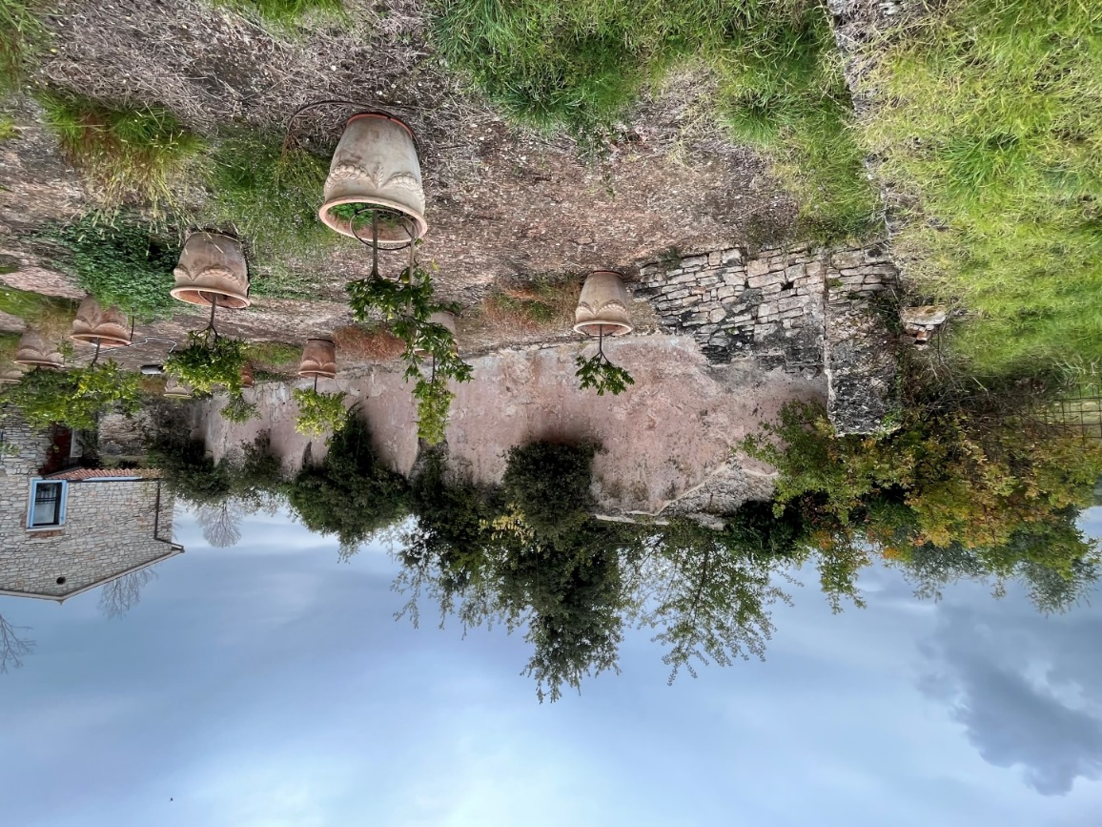

 | KONZERVATORSKI RADOVI :

Napomena: troškovnik je usklađen s restauratorskim radovima

1. | Zaštita poda geotekstilom i drvenim opšavom prije svih radova. | m2 | 10 | -

2. | Izrada cijevne skele uz zidove cisterne. Skela se postavlja uz unutrašnji i vanjski plašt zida. Na vanjskom plaštu zida potrebno je skelom izvesti premošćivanje konstruktivnog zida uz romanbeton. Stavka uključuje dopremu na gradilište, montažu, te demontažu i otpremu sa gradilišta nakon završene uporabe.
 | Skelu izvesti prema Zakonu o zaštiti na radu u građevinarstvu i pripadajućim važećim propisima i pravilnicima:
 | a) izvana | m2 | 10.00 | -
 | b) iznutra | m2 | 20.00 | -

3. | Pažljivo čišćenje raslinja, humusa i nestabilnog materijala s kruništa i plašta zida.
 | Uklanjanje izvoditi krajnje pažljivo, kako bi se maksimalno sačuvao zid od oštećenja prilikom uklanjanje, uz eventualno korištenje kemijskih sredstava za uništenje korjenja, u dogovoru s nadzornim inženjerom.
 | Stavka uključuje sav potrebni materijal i rad.
 | a) vanjski konstruktivni zid | m2 | 12 | -
 | b) unutarnji slojeviti romanbeton | m2 | 8 | -
 | c) pažljivo uklanjanje korjenskog sustava stabla uraslog u strukturu zida | kpl | 2 | -

4. | Pažljiva rekonstrukcija dijelova plašta romanbetona s vanjske i unutarnje strane, kao podloga za restauratorsko vraćanje stakiranih segmenata. Predviđeno je pažljivo čišćenje, podljepljivanje nestabilnih segmenata, izrada zamjenskog volumena romanbetona hidrauličnom vapnenom žbukom NHL5. | m2 | 6 | -

5. | Izrada preventivne zaštitne kape po kruništu zida vapnenim hidrauličkim mortom preko prethodno položenog geotekstila. | m2 | 10 | -
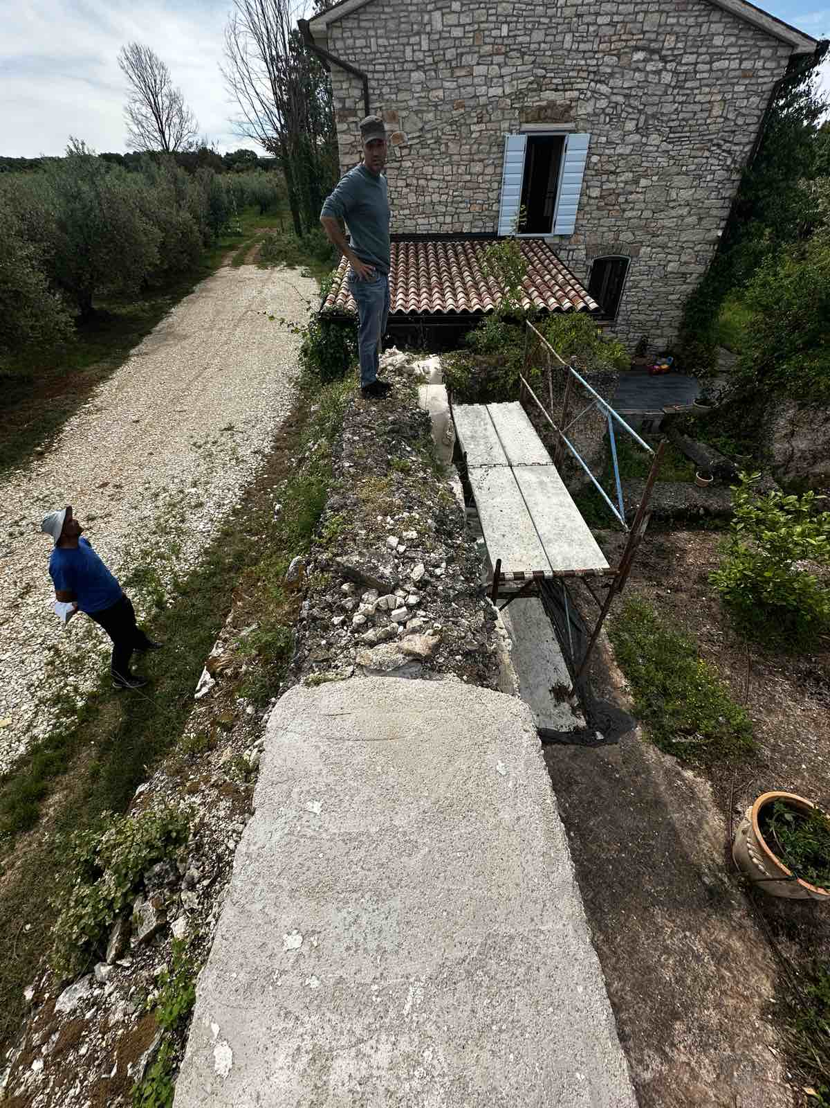

6. | Konzervacija kruništa s potrebnom rekonstrukcijom samo u mjeri koja statički stabilizira masu zida:
 | a) Raziđivanje nevezanog kamena s kruništa vanjskog konstruktivnog zida. Čisti se smrvljeno vezivo, humus i korijenje raslinja iz jezgre zida. Dobar kamen se odlaže za ponovnu ugradbu. | m3 | 3 | -
 | b) Pažljivo čišćenje nevezanog materijala na kruništu unutarnjeg zida izrađenog romanbetonom. Čisti se do čvrstog povezanog sloja romanbetona. | m2 | 10 | -
 | c) zidanje zida i završna rekonstrukcija kruništa vanjskog zida u visini od 30 cm postojećim kamenom i mortom od hidrauličkog vapna NHL 5. | m3 | 3 | -
 | d) dobava i ugradba paropropusne-vodonepropusne folije i geotekstila na krunište unutrašnjeg zida. Ugraditi na očišćeno krunište uvučeno 2,0 cm od vanjskog ruba žbuke ili romanbetona. | m2 | 10 | -
 | e) rekonstrukcija kruništa unutrašnjeg zida izradom konveksne kape debljine 10-20 cm izrađene mješanjem kamenog agregata 0-50mm i hidrauličnim vapnom NHL5 u omjeru 3:1. | m2 | 10 | -

7. | Pažljivo i fino čišćenje gradilišta, utovari, odvozi i zbrinjavanje otpada | kpl | 1 | -

 | UKUPNO |  |  | -

 | RESTAURATORSKI RADOVI :

1. | Konsolidacija povijesne žbuke metodama opšivanja i injektiranja. | kpl | 1 | -

2. | Preventivno stakiranje krajnje raslojenih površina povijesne žbuke | kpl | 1 | -

3. | Vraćanje preventivno stakirane površine na izvornu poziciju. | kpl | 1 | -

4. | Čišćenje, dezinfekcija i fiksiranje povijesne žbuke. | kpl | 1 | -

5. | Retuš i reintegracija djelova povijesne žbuke | kpl | 1 | -

6. | Izrada restauratorskog izvješća. | kpl | 1 | -

 | UKUPNO |  |  | -

 | REKAPITULACIJA :

 | KONZERVATORSKI RADOVI : |  |  | -
 | RESTAURATORSKI RADOVI : |  |  | -

 | UKUPNO |  |  | -
 | pdv 25% |  |  | -
 | SVEUKUPNO |  |  | -

 | sastavila Katarina Vretenar, mag.ing.arch.

